Tiempo de respuesta
(No. Quejas respondidas a tiempo (promedio días)/ No. de QyR recibidas en el período) x 100
se coloca un 1 si se repondio en los tiempos y 0 si nos pasamos en los dias, cuando tengamos 2 o mas quejas se saca el promedio de los dias pero igual se pone un 1 si se cumple o un 0 si no se cumple

Mes | tipo | Quejas recibidas | fecha queja | fecha cierre | dias | Quejas Cerradas
Enero |  | 0
Febrero |  | 0
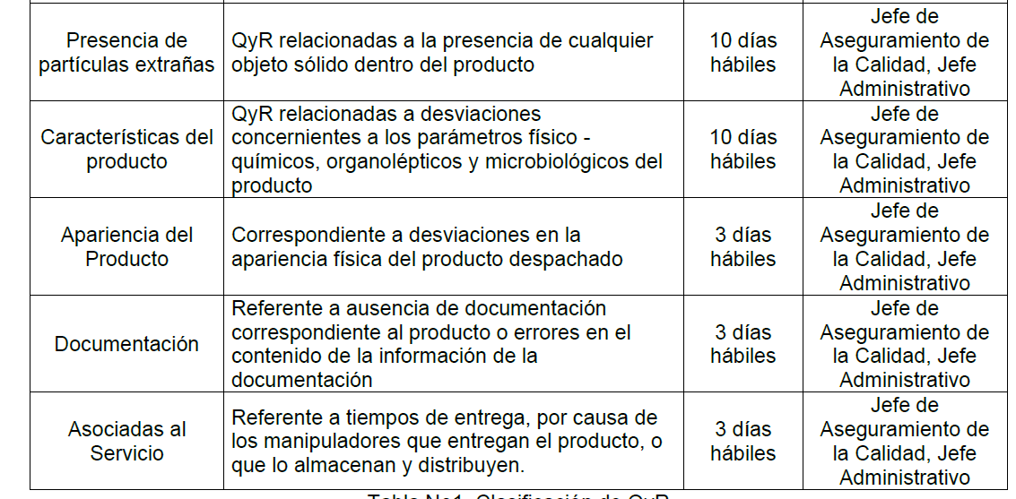
Marzo |  | 0
Abril | Caracteristica del producto | 1 | 2021-04-16 | 2021-06-30 | 75 | 0
Mayo |  | 0
Junio | Caracteristica del producto | 1 | 2021-06-08 | 2021-06-08 | 0 | 1
Julio
Agosto | Caracteristica del producto | 1 | 2021-08-18 | 2021-08-23 | 5 | 1
Septiembre
Octubre
Noviembre
Diciembre
TOTAL |  | 3 |  |  |  | 2

CO-NAL Analisis
 | EFICACIA DE CIERRE DE Q&R ENACIONAL |  |  |  | TIEMPO DE RESPUESTA |  |  |  |  |  |  |  |  |  |  |  |  | CANTIDAD DE QUEJAS Y RECLAMOS |  |  |  |  |  |  |  |  |  |  |  |  |  | OTIF NACIONAL
0 | I SEMESTRE |  | II SEMESTRE | META (Mín.) | ENE | FEB | MAR | ABR | MAY | JUN | JUL | AGO | SEP | OCT | NOV | DIC | META (Máx.) | ENE | FEB | MAR | ABR | MAY | JUN | JUL | AGO | SEP | OCT | NOV | DIC | TOTAL | META (Máx.) | ENE | FEB | MAR | ABR | MAY | JUN | JUL | AGO | SEP | OCT | NOV | DIC | META (Máx.)
 | 100% |  | 0% | 100% | - | - | - | - | - | 1 |  | 1 |  |  |  |  | en análisis | 0 | 0 | 0 | 1 | 0 | 1 | 0 | 1 | 0 | 0 | 0 | 0 | 3 | 13 | 84% | 84% | 80% | 72% | 82% | 61% | 67% | 76% | 0% | 0% | 0% | 0% | 79%
INDICADOR Q&R PROYECTADAS PARA CIERRE
 | % De cumplimiento
I SEMESTRE | 100%
II SEMESTRE | 0%
META (Mín.) | 100%
INDICADOR # Q&R RECIBIDAS
 | % De cumplimiento
ENE | -
FEB | -
MAR | -
ABR | -
MAY | -
JUN | 1.00
JUL
AGO | 1.00
SEP
OCT
NOV
DIC
META (Máx.) | -
INDICADOR # Q&R RECIBIDAS
OTIF NACIONAL
 |  |  |  |  |  |  | \

 | Análisis |  |  |  | Análisis |  |  |  |  |  |  |  |  |  |  |  |  | Análisis |  |  |  |  |  |  |  |  |  |  |  |  |  | Análisis
 | I SEMESTRE | Las quejas del semestre del año 2021 fueron 100% atendidas y cerradas con los clientes en su totalidad. En comparación con el mismo semestre del año 2020 igualmente se atendieron y cerraron todas las quejas reflejadas. |  |  | Enero |  | En el mes de enero 2021 no se presentaron quejas por parte de los clientes y Comparado con el mismo mes del año anterior se presentaron dos quejas que se le dio respuesta en 5 días tiempo que esta dentro del plazo. |  |  |  |  |  |  |  |  |  |  | Enero |  | En el mes de enero de 2021 no se presentaron quejas por parte de los clientes, poniendo en comparación con el año 2020 en el mismo mes el cual inicio con dos quejas por parte de los clientes Olímpica y Ara, las cuales se generaron debido a sedimentación del producto en tiendas (punto de venta). Finalmente después del análisis de comparación se concluye el mejoramiento en la calidad de los productos y satisfacción de los clientes. |  |  |  |  |  |  |  |  |  |  |  | Enero |  | En el mes de enero se cumplió con la meta debido que se registro un otif de 94% lo que da a entender que supero el porcentaje del PB que estaba en 79%, destacándose embotellados con un porcentaje de 92% y culminamos el mes con un excelente otif.
 | II SEMESTRE |  |  |  | Febrero |  | En el mes de Febrero 2021 no se presentaron quejas por parte de los clientes y comparando el año 2020 en el mismo donde se presentaron 2 quejas de las cuales una de ellas tuvo un tiempo de respuesta de 19 días tiempo que se pasa dentro del plazo. Con lo que concluimos que estamos mejorando ampliamente. |  |  |  |  |  |  |  |  |  |  | Febrero |  | Durante el mes de febrero del 2021 seguimos con una alta calidad en nuestros productos y una excelente prestación de servicios, debido a que no se presentaron quejas por parte de los clientes. En comparación con el año anterior (2020) donde en el mes de febrero se registraron dos quejas una de ellas debido a un desplazamiento del producto dentro del contenedor del cliente Olímpica lo cual ocasiono retrasos en el descargue y producto averiado. La segunda queja corresponde a la queja de un usuario por encontrar en el peso del producto menor cantidad que la declarada en la etiqueta. Relacionando lo mencionado se afirma que la empresa ha mejorado en su totalidad. |  |  |  |  |  |  |  |  |  |  |  | Febrero |  | Se registro en el mes de febrero un otif de 84% que supero el PB que estaba evaluado en 79%, donde se registra un superior porcentaje de 87% por parte de granel con lo que concluimos con un excelente porcentaje para culminación del mes.
 |  |  |  |  | Marzo |  | En el mes de Marzo 2021 no se presentaron quejas por parte de los clientes y en comparación con el año 2020 del mismo mes donde se presentaron 2 quejas las cuales le dieron respuestas en 6 días tiempo que esta dentro del plazo para dar respuestas a las quejas. |  |  |  |  |  |  |  |  |  |  | Marzo |  | En el mes de Marzo del 2021 se lleva la misma puntualidad en calidad de producto, relacionando los meses anteriores del año 2021 no se han presentado quejas registradas, comparado con los meses del año 2020 se confirma un mejoramiento continuo. Confrontamos el mes de marzo del año 2020 donde se presenta una queja nuevamente por sedimentación de productos en punto de venta. Con lo que concluimos que se ha mejorado en el área de producción efectivamente. |  |  |  |  |  |  |  |  |  |  |  | Marzo |  | En el mes de marzo se registro un otif del 80% lo que supera al porcentaje del PB que esta en 79% y resaltamos el muy buen porcentaje del 82% por parte de embotellados. Se concluye que el 4% que bajo se divide en: 2% correspondiente a la impuntualidad de vehículos y el otro 2% en retrasos de despachos de oleína por disponibilidad de producto.
 |  |  |  |  | Abril |  | Se recibió una queja en le mes de abril 2021 del cliente Diana Corporación venta de soya a granel, asociada a la característica de la soya donde el cliente indicaba que el producto no cumplía con la cantidad máxima de Dioxinas y Furanos Max1,5, dado que se requería hacer análisis internos y externos al proveedor nuestro incluso fuera del país AGROLAB GROUP y SGS en el exterior se le dio respuesta a la queja en 75 días debido , en comparación con el mismo mes del año 2020 donde no se presento ningún tipo de queja. |  |  |  |  |  |  |  |  |  |  | Abril |  | En el mes de Abril se presento una queja por parte del cliente Saceites Aceite de soya RBD, por especificaciones del contrato FOSFA, incumplimiento de condiciones y especificaciones de calidad contratada. Al cual se le dio solución con laboratorios Ambos resultados, tanto del laboratorio AGROLAB GROUP y SGS de las muestras de embarque y recepción del producto cumplen con la especificación establecida, se determinó un error en el criterio de cálculo por parte del laboratorio contratado por Saceites para determinación de Suma de Dioxinas. En comparación con el año 2020 del mismo mes donde no se registraron quejas por parte de los clientes, en lo que concluimos que si seguimos mejorando la calidad de los productos y el servicio al cliente debido a que las especificaciones del producto si cumplieron con lo requerido. |  |  |  |  |  |  |  |  |  |  |  | Abril |  | Los inconvenientes presentados en el mes de abril los cuales afectaron llegar al 100% , se obtuvo un porcentaje de 72% lo cual esta por debajo del PB que esta en 79%. Los resultados son correspondientes al retraso en los vehículos para cargue de oleína y soya debido a la caída del sistema, para embotellados se presentaron retrasos con 20 cumplidos de entrega por parte de la transportadora añadiendo el incumplimiento de pedidos, en granel se registró impuntualidad de los vehículos para el cargue y finalmente en exportación se vieron afectadas 5 órdenes debido a la congestión en los puertos de tránsito alterando los tiempos de llegada de los productos.
 |  |  |  |  | Mayo |  | En el mes de Mayo 2021 no se presentaron quejas, se hizo seguimiento a la queja de abril y estábamos a la espera de las respuestas de los laboratorios con los resultados de los análisis pero en comparación con el año 2020 del mismo mes donde se presento una queja la cual le dieron respuesta en dos días. |  |  |  |  |  |  |  |  |  |  | Mayo |  | Después de lo sucedido en el mes anterior, se continua haciendo seguimiento a la respuesta de los laboratorios con el dpto. de aseguramiento de calidad. Se retoma nuevamente la eficiencia en el mes de Mayo del 2021, en el cual no se presento quejas por parte de los clientes. Abriendo un cuadro de comparación con el mismo mes del año 2020 donde se identifica una queja por parte del cliente Jerónimo Martins la cual es relacionada con sedimentación del producto en punto de venta, se le realiza nota crédito al cliente y retiro del producto de sus instalaciones. Con lo que concluimos el mejoramiento continuo debido a la comparación de quejas presentadas en cada año. |  |  |  |  |  |  |  |  |  |  |  | Mayo |  | En el mes de mayo se logro alcanzar un otif de 82% añadiendo nuevamente que se supero el PB de 79% y resaltando los resultados del porcentaje de granel que esta evaluado en 89% con lo que concluimos con un muy bien porcentaje en el otif.
 |  |  |  |  | Junio |  | En el mes de Junio se recibió una queja de Jeronimo Martins por el envió por error de 267 cajas de clima cálido a clima templado y se le dio respuesta a la queja en 4 días para recoger el producto de las instalaciones lo cual esta bien debido a que esta dentro del plazo de tiempo para darle respuesta a las quejas, comparando el año 2020 en el mismo mes donde se le dio respuesta inmediata a la queja correspondida. si revisamos el semestre vemos que en el 2021 solo hemos recibido 2 quejas numero inferior al ano anterior que a junio de 2020 ya teníamos 6 acumulados atendidas con un promedio de 6 días |  |  |  |  |  |  |  |  |  |  | Junio |  | En el mes de Junio 2021 se presento una queja por parte del cliente Jerónimo Martins basado en un despacho errado, debido a que le despacharon 267 cajas de lote MB0321023 con formulación 95%0 – 5%S con destino a Pereira, la formulación aprobada para Pereira fue 75% O – 25% S. Comparado con el año 2020 del mismo mes donde igual se registro una queja por sedimentación de producto, podemos concluir que se mejoro en la calidad de producción debido a que la queja del año 2021 se debe a problemas de logística y no de producción. |  |  |  |  |  |  |  |  |  |  |  | Junio |  | No se logró llegar al 100% se registro un porcentaje de 61%, donde se registró lo afectado que estuvo en el mes de junio en embotellados por el paro nacional y falta de consecución de vehículos con fletes sin aumentos, en granel se presentaron inconvenientes con los despachos de soya por bajo rendimiento de la producción por falla del calderín, en exportación no se despacharon varios contenedores por disponibilidad de producto bajo, en jabón no se realizaron entregas de los pedidos planeados por causa del paro, finalmente se presentaron en granel atrasos en los cargues de oleína y soya por falta de energías y fallas en el sistema de aire.
 |  |  |  |  | Julio |  | Durante el mes de julio y relacionado con el buen nivel de calidad de los productos, no se presentaron quejas por parte de los clientes. Esto demuestra la implementación y rigurosidad en los procesos de cada área involucrada, comparado con el año 2020 del mismo mes donde igual no se registraron ninguna queja. |  |  |  |  |  |  |  |  |  |  | Julio |  | En el mes de Julio 2021 no se presento queja por parte de los clientes, lo que nos lleva a concluir que este semestre fue de mejoramiento en comparación con el anterior. Teniendo en cuenta que en el semestre del 2020 hasta este mes se presentaron una serie de quejas, y actualmente en el semestre 2021 solo se presentaron dos quejas. Comparando los semestres podemos establecer con seguridad que si se implemento en su totalidad el mejoramiento de calidad en producto y en la prestación de servicios, dejando como resultado una amplia satisfacción a los clientes. |  |  |  |  |  |  |  |  |  |  |  | Julio |  | En el mes de Julio se obtuvo un OTIF de 67% lo cual estuvo por debajo del PB que es del 79%, los resultados son correspondientes por lo afectado que se estuvo por el paro nacional, añadiendo que lo que mas se afecto por dicho acontesimiento fue embotellado.
 |  |  |  |  | Agosto |  | Durante el mes de Agosto del 2021 se presento una queja por parte del cliente frubana por verificaciones de peso del producto, donde se actuo de manera eficaz atendiendo la queja y cerrandola en 5 dias lo cual esta dentro del plazo del tiempo para darle respuestas a las quejas. En comparacion con el año 2020 donde se reflojo una queja por parte del cliente Levapan, por mismos motivos de cantidades faltantes en el peso facturado a lo cual se le dio respuesta en 1 dia tiempo que esta dentro de lo estipulado para atender las quejas. |  |  |  |  |  |  |  |  |  |  | Agosto |  | En el mes de Agosto de 2021 se presento una queja por parte de FRUBANA basado en la verificacion del peso del producto al hacer la verificación del aceite Naoli en Bogotá se encontró un peso de 18,4 Kg (incluyendo el envase). Dado que no se conoce la densidad del aceite, se procedió a comparar con otros productos de la competencia encontrándose pesos superiores a los 19 Kg. A lo que se le dio respuesta solicitando adjuntar el numero de lote para poder hacer la trazabilidad correspondiente. De igual forma se le pidio enviarnos el certificado de calibración de báscula para descartar error por este instrumento. Comparado con el año 2020 donde se reflejo una queja por parte del cliente Levapan, por los mismos motivos de cantidades faltantes en el peso facturado que era de 34.838 kilos y recibio 34.690 kios con diferencia de 140 kilos. |  |  |  |  |  |  |  |  |  |  |  | Agosto |  | En el mes de Agosto se obtuvo un OTIF de 76% lo cual esta por debajo del PB que es del 79%, los resultados son correspondientes por las programaciones de jeronimo que no se cumplian por falta de vehiculos de su parte, también por los elevados inventarios que manejaba en los cedis, a causa de esto se reprogramaron los pedidos y tambien el OTIF de RBD por aplazamiento en las entreas de la maquila
 |  |  |  |  | Septiembre |  |  |  |  |  |  |  |  |  |  |  |  | Septiembre |  |  |  |  |  |  |  |  |  |  |  |  |  | Septiembre
 |  |  |  |  | Octubre |  |  |  |  |  |  |  |  |  |  |  |  | Octubre |  |  |  |  |  |  |  |  |  |  |  |  |  | Octubre
 |  |  |  |  | Noviembre |  |  |  |  |  |  |  |  |  |  |  |  | Noviembre |  |  |  |  |  |  |  |  |  |  |  |  |  | Noviembre
 |  |  |  |  | Diciembre |  |  |  |  |  |  |  |  |  |  |  |  | Diciembre |  |  |  |  |  |  |  |  |  |  |  |  |  | Diciembre

OTIF
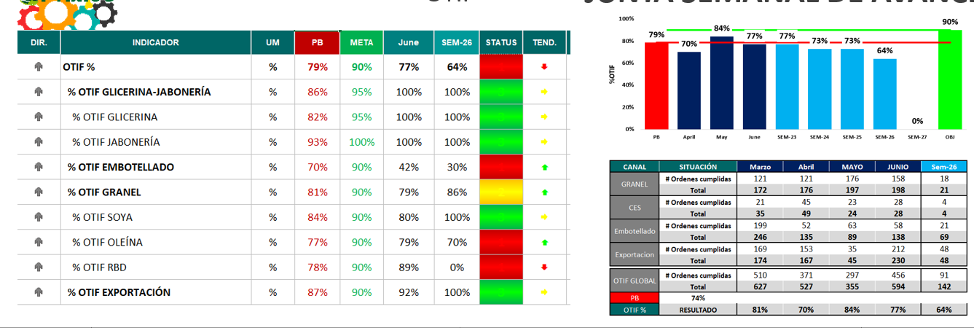
 | N° | INDICADOR | PB | Jan-21 | Feb-21 | Mar-21 | Apr-21 | May-21 | Jun-21 | Julio -21 | Agosto -21
 |  | OTIF % | 79% | 84% | 84% | 80% | 72% | 82% | 61% | 67% | 76%
 |  | % OTIF EMBOTELLADO | 70% | 92% | 81% | 82% | 74% | 74% | 42% | 67% | 72%
 |  | OTIF GRANEL | 81% | 76% | 87% | 78% | 69% | 89% | 79% | 67% | 80%
 |  | % OTIF SOYA | 84% | 100% | 83% | 73% | 73% | 92% | 80% | 64% | 76%
 |  | % OTIF OLEÍNA | 77% | 76% | 90% | 78% | 71% | 88% | 79% | 66% | 85%
 |  | % OTIF RBD | 78% | 70% | 83% | 91% | 50% | 100% | 89% | 91% | 67%

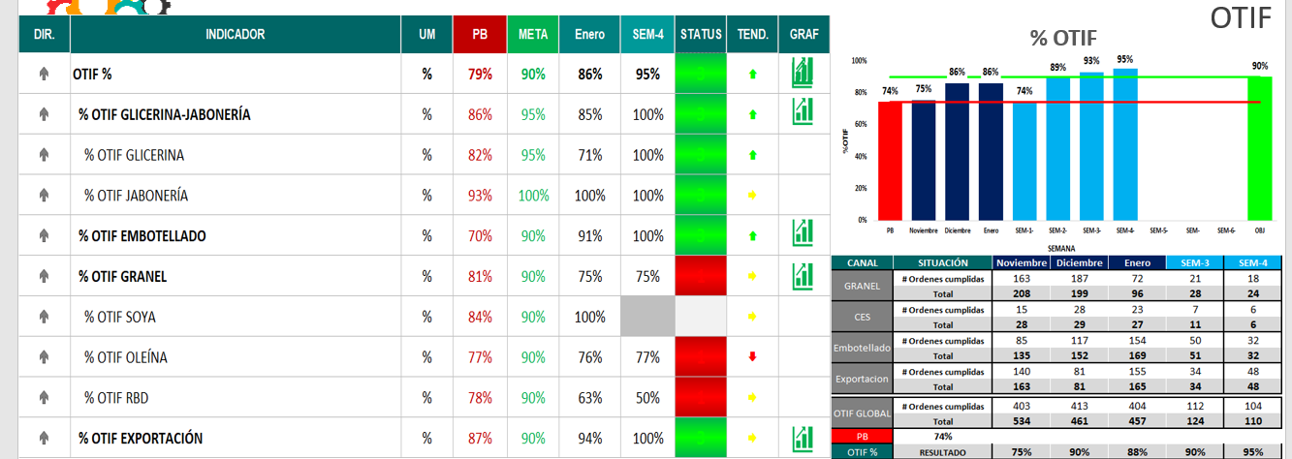
ENERO

FEBRERO
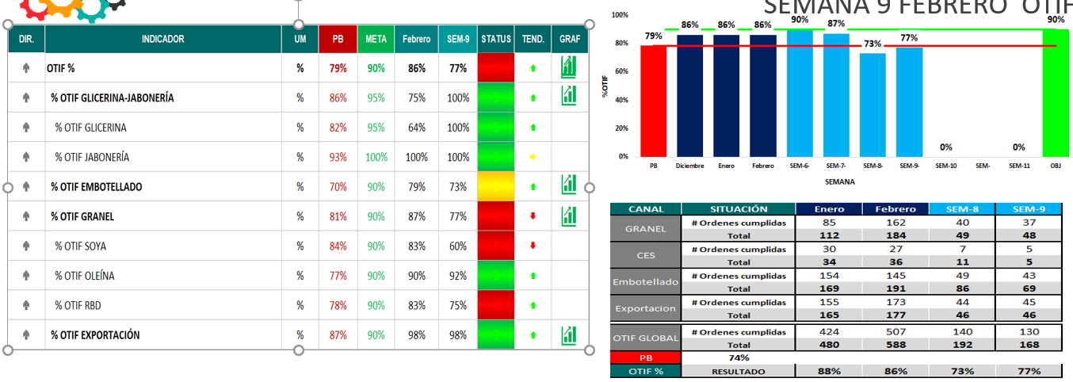

MARZO

ABRIL

MAYO

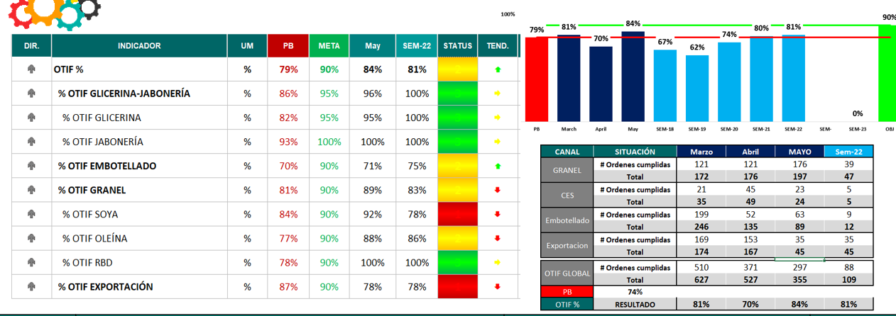

JUNIO

